使用方法・注意
使用方法・注意事項について

さかたまっぷで確認した路線番号を入力
※ハイフン（-）は省略して入力
例：3-3017 →33017

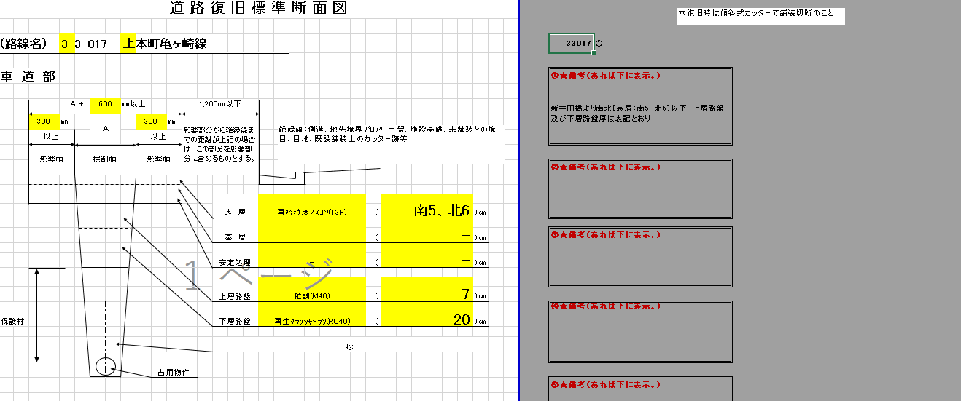
路線番号を入力したら必ず備考に記載があるか確認してください。
黄色のところは、数式(vlookup)が入っています。“認定調書舗装構成入り”のシートから反映する様になっているので基本的には触らない様にしてください。

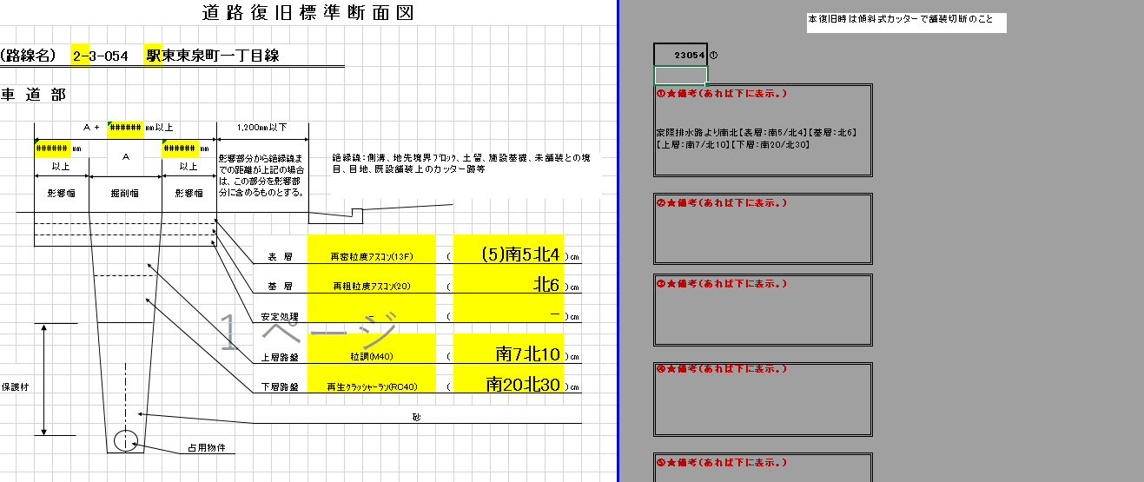

影響幅は数式で計算していますが、文字が入っているとエラーが出ますので、その場合は手入力等で対応お願いします。
手入力した場合は上書き保存しない様に注意してください。
影響幅は、上層路盤+下層路盤 または 30㎝（300㎜） の大きい方です。
例：上層19㎝下層35㎝
→影響幅54㎝（540㎜）
上層7㎝下層19㎝
→影響幅30㎝（300㎜）
※7+19＝26だが、影響幅は最低でも30㎝（300㎜）必要。

路線でも場所によって舗装構成が違う場合は、この標に表示されます。 備考も確認されるようお願いします。

車道部
さかたまっぷで確認した路線番号を入力
※ハイフン（-）は省略して入力
例：3-3017 →33017
道 路 復 旧 標 準 断 面 図

(路線名) |  |  | 2-3-077 |  |  |  | 幸町一丁目１号線 |  |  |  |  |  |  |  |  |  | 23077 | ①

車 道 部 |  |  |  |  |  |  |  |  |  |  |  |  |  |  |  |  | ①★備考（あれば下に表示。）

絶縁線：側溝、地先境界ﾌﾞﾛｯｸ、土留、施設基礎、未舗装との境目、目地、既設舗装上のカッター跡等
 |  |  |  | Ａ ＋ | 860 |  | ㎜以上 |  |  |  | 1,200㎜以下
 |  | 430 | ㎜ |  | Ａ |  |  | 430 |  | ㎜ | 影響部分から絶縁線までの距離が上記の場合は、この部分を影響部分に含めるものとする。
 |  | 以上 |  |  |  |  |  | 以上
 |  | 影響幅 |  | 掘削幅 |  |  |  | 影響幅
 |  |  |  |  |  |  |  |  |  |  |  |  |  |  |  |  | ②★備考（あれば下に表示。）

 |  |  |  |  |  |  |  |  |  |  |  | 表 層 | 再生密粒度ｱｽｺﾝ(13F)
 |  |  |  |  |  |  |  |  |  |  |  |  |  | （ | 5 | ）㎝
 |  |  |  |  |  |  |  |  |  |  |  | 基 層 | -
 |  |  |  |  |  |  |  |  |  |  |  |  |  | （ | - | ）㎝ | ③★備考（あれば下に表示。）
 |  |  |  |  |  |  |  |  |  |  |  | 安定処理 | -
 |  |  |  |  |  |  |  |  |  |  |  |  |  | （ | - | ）㎝
 |  |  |  |  |  |  |  |  |  |  |  | 上層路盤
 |  |  |  |  |  |  |  |  |  |  |  |  | 粒調砕石(M40)
 |  |  |  |  |  |  |  |  |  |  |  |  |  | （ | 12 | ）㎝
 |  |  |  |  |  |  |  |  |  |  |  | 下層路盤 | 再生ｸﾗｯｼｬｰﾗﾝ(RC40) |  |  |  | ④★備考（あれば下に表示。）
保護材 |  |  |  |  |  |  |  |  |  |  |  |  |  | （ | 31 | ）㎝

 |  |  |  |  |  |  |  |  |  |  |  | 砂

 |  |  |  |  |  |  |  |  | 占用物件
 |  |  |  |  |  |  |  |  |  |  |  |  |  |  |  |  | ⑤★備考（あれば下に表示。）

 | ・表層＋基層＝７cmとなり、かつ機械施行が可能な場合は「再密AS20Fの１層施工」でもよい。 ・車道部の仮舗装を行う場合は、舗装厚を防塵程度として原則3㎝とし、除雪期をまたぐまたは 半年以上の長期間となる場合は5㎝とする。また、路面は著しく平坦性を損なうようなことは無 いようにし、本復旧を行うまで良好な路面管理を行うこと。 ・条件に疑義がある場合は協議をすること。

 |  |  |  |  |  | R02.07.29～R02.09（8:30～17:00） | 高速道路のC-Box点検のため

